CRISP-DM
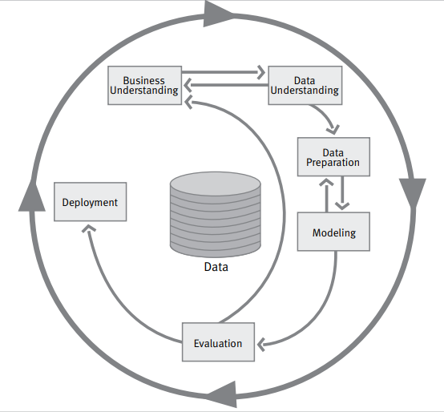

Geschäftsmodell verstehen
Datenverständnis

Datenvorbereitung

Anwendung

Modellierung

Daten

Evaluierung

